상품제안서
삐삐 데일리 14oz 화이트머그 | 상품코드: S43873

 |  |  |  |  |  |  | 02-713-8555 | www.synergygift.co.kr
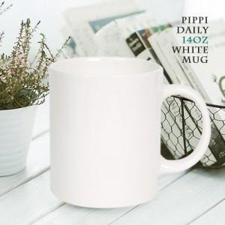

【상세/제작정보】 | 삐삐 데일리 14oz 화이트머그

【인쇄/포장옵션】 | 실크 / 포장불가능

【공급단가】 | 수량 | 100~ | 300~ | 500~ | 1,000~ | 3,000~
*VAT별도 | 단가 | 2,070원 | 1,950원 | 1,890원 | 1,800원 | 1,770원

【상품 URL】 | https://www.synergygift.co.kr:443/src/goods_detail.php?gdno=43873

